Sheet1
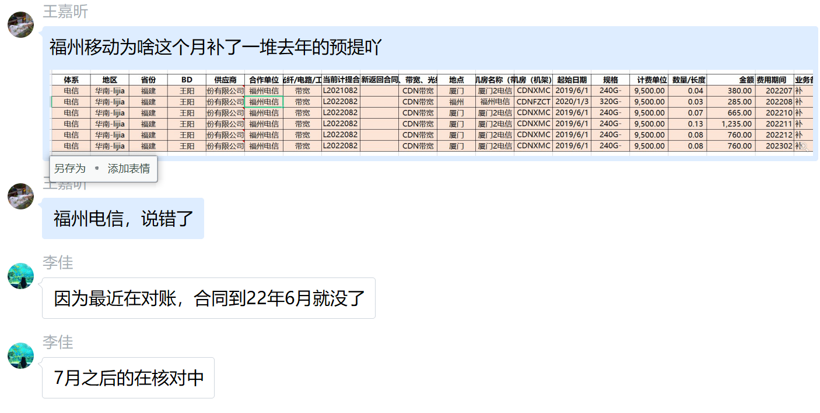
体系 | 地区 | 省份 | BD | 供应商 | 合作单位 | 机架/带宽/裸光纤/电路/工位&库房/其他 | 当前计提合同 | 新返回合同 | 费用类型（机架、带宽、光纤/电路、其他） | 地点 | TCO机房名称（带宽） | 机房（机架） | 起始日期 | 规格 | 计费单位 | 数量/长度 | 金额 | 费用期间 | 业务备注 | 财务备注 | SYS统计 | 运营商统计 | 合同开始日期 | 合同结束时间 | TCO机房英文 | 保底率 | 带宽量 | 保底量
电信 | 华南-lijia | 福建 | 王阳 | 中国电信股份有限公司福建分公司 | 福州电信 | 带宽 | L20210824001 |  | CDN带宽 | 厦门 | 厦门2电信 | CDNXMCT | 2019/6/14 2020/1/31 2022/4/30 | 240G-120G-90G | 9,500.00 | 0.04 | 380.00 | 202207 | 补202207，SYS10.93，计提11，运营商11.15，按中值11.04补0.04
电信 | 华南-lijia | 福建 | 王阳 | 中国电信股份有限公司福建分公司 | 福州电信 | 带宽 | L20220829006 |  | CDN带宽 | 福州 | 福州电信二级 | CDNFZCT | 2020/1/31 2022/8/31 | 320G-120G -100G | 9,500.00 | 0.03 | 285.00 | 202208 | 补202208，计提56.79，运营商56.89，按中值56.82补0.03
电信 | 华南-lijia | 福建 | 王阳 | 中国电信股份有限公司福建分公司 | 福州电信 | 带宽 | L20220829006 |  | CDN带宽 | 厦门 | 厦门2电信 | CDNXMCT | 2019/6/14 2020/1/31 2022/4/30 | 240G-120G-90G | 9,500.00 | 0.07 | 665.00 | 202210 | 补202210，SYS10.36，计提10.4，运营商10.58，按中值10.47补0.07
电信 | 华南-lijia | 福建 | 王阳 | 中国电信股份有限公司福建分公司 | 福州电信 | 带宽 | L20220829006 |  | CDN带宽 | 厦门 | 厦门2电信 | CDNXMCT | 2019/6/14 2020/1/31 2022/4/30 | 240G-120G-90G | 9,500.00 | 0.13 | 1,235.00 | 202211 | 补202211，SYS11.2，计提11.2，运营商11.46，按中值11.33补0.13
电信 | 华南-lijia | 福建 | 王阳 | 中国电信股份有限公司福建分公司 | 福州电信 | 带宽 | L20220829006 |  | CDN带宽 | 厦门 | 厦门2电信 | CDNXMCT | 2019/6/14 2020/1/31 2022/4/30 | 240G-120G-90G | 9,500.00 | 0.08 | 760.00 | 202212 | 补202212，SYS10.05，计提10.1，运营商10.31，按中值10.18补0.08
电信 | 华南-lijia | 福建 | 王阳 | 中国电信股份有限公司福建分公司 | 福州电信 | 带宽 | L20220829006 |  | CDN带宽 | 厦门 | 厦门2电信 | CDNXMCT | 2019/6/14 2020/1/31 2022/4/30 | 240G-120G-90G | 9,500.00 | 0.08 | 760.00 | 202302 | 补202302，SYS9.19，计提9.2，运营商9.37，按中值9.28补0.08

